说明
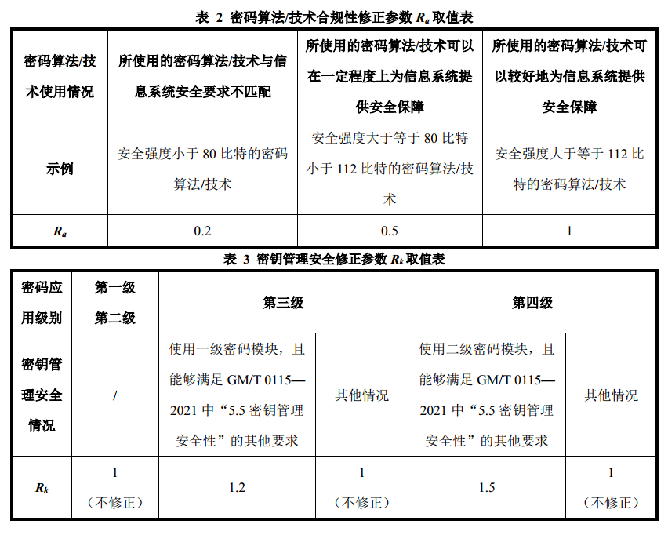

安全强度低于 112 比特的密码算法为弱算法
非对称算法 | 算法强度 | 对称算法 | 算法强度 | 杂凑算法 | 算法强度
RSA-1024 | 80 | DES | 56 | MD5 | /
RSA-2048 | 112 | 2TDEA | 80-112 | SHA1 | 60
RSA-3072 | 128 | 3TDEA | 112（2023年后不再推荐使用） | SHA224 | 112
ECC-112 | 56 | AES128 | 128 | SHA256 | 128
ECC-160 | 80 | AES192 | 192 | SHA384 | 192
ECC-224 | 112 | AES256 | 256 | SHA512 | 256
ECC-256 | 128 | SM4 | 128 | SM3 | 128
SM2 | 128 | ZUC | 128

